Reporte
 | INFORME RESULTADOS PERIODO 3 MATEMATICA 2Aº año Básico

 | ESTABLECIMIENTO: ESCUELA LAS CAMELIAS
 | CURSO: 2º
 | PROFESOR(A) JEFE:

 | Resultados del curso:
 | Este informe detalla los resultados de la Prueba de Educación Matemática realizada el 1 alumnos. Mientras mayor es el número de alumnos presentes, más representativos son los datos
 | Los resultados del curso se muestran en porcentaje de logro, es decir, el número de preguntas buenas dentro del total de la prueba. Para que tenga una noción, las escalas de notas fijan el 60% de logro como equivalente a una nota 4.0

 | Indicador | Números Operaciones | Datos y probabilidad | Geometria | Medición
 | Promedio | 100% | 100% | 100% | 100%
 | Min | 100% | 100% | 100% | 100%
 | Max | 100% | 100% | 100% | 100%

 | Es importante considerar la dispersión dentro del curso. Fijarse en la diferencia entre el máximo y mínimo.

 | A continuación se muestra el rendimiento de los niños y niñas de su curso.

Nº | Nombre |  |  | Números Operaciones | Datos y probabilidad | Geometria | Medición
1 | Águila Rodríguez Dante Exequiel |  |  | 100% | 100% | 100% | 100%
2 | Almonacid Torres Matías Esteban
3 | Alvarado Pérez Cristóbal Andrés
4 | Álvarez Cárdenas Benjamín Armando
5 | Arcos Leal Elizabeth Constanza
6 | Arias Ibáñez Bastián Alejandro
7 | Ayancán Valle Rosa Pascal
8 | Barrientos Vega Benjamín Alejandro
9 | Cárcamo Salazar Jostin Steven
10 | Carrera Muñoz Sidrit Fransheska
11 | Carrillo Ortega Javiera Ignacia
12 | Chávez Inai Kevin Nicolás
13 | Coronado Cárdenas Matías Andrés
14 | Delgado Sepúlveda Linda Thais
15 | Díaz Pardo Amili Estefanía
16 | Espinoza Angulo Ian Darío
17 | Fernández Bohle Gabriela Abigail
18 | Guerrero Rodríguez Benjamín Andrés
19 | Hernández Gallardo Jonatan Alejandro
20 | Ibáñez Bobadilla Simón Mateo
21 | Llanquilef Torres Scarlet Bruxell
22 | Manríquez Tobar José Luis Esteban
23 | Mansilla Vega Genesis Samyra
24 | Mayorga Cofré Neithan Matthew Jadiel
25 | Muñoz Vejar Ailyn Alejandra
26 | Ojeda Araneda Máximo Alexander
27 | Ojeda Quintul Angelo Axel Fernando
28 | Ojeda Serón Carla Hanais
29 | Paillacar Soto Kristel Ermelinda Anallely
30 | Pinda Molina Britany Fernanda
31 | Retamal Guichaman Victoria Esperanza
32 | Santana Jaques Maichol Johani
33 | Seguel Obando Ester Belén
34 | Silva Peralta Martina Pascal
35 | Silva Sierpe Fernanda Alexiel
36 | Soto Soto Bayron Marcelo
37 | Toledo Marihuán Angel Nicolás
38 | Triviño Díaz Celso Rodrigo
39 | Trujillo Alvarado Diego Alains Alejandro
40 | Ureta Hidalgo Manuel Ignacio
41 | Velásquez Yefi Yonatan Israel
42 | Zúñiga Torrealba Jian Franco
43 | Maldonado Mancilla Juan Esteban
44 | Guajardo Uribe Yanara Beatriz
45 | Burgos Trujillo Manuel Orlando David
46
PROMEDIO CURSO |  |  |  | 100% | 100% | 100% | 100%

 | Posterior a la corrección de la prueba ; su análisis debe considerar como referente la tabla de especificaciones, en los ítemes cada uno de sus estudiantes deben tener como mínimo el 50%. Si sus estudiantes no cumplen con este mínimo, esta información le daría señales que requieren de un fuerte reforzamiento en este eje
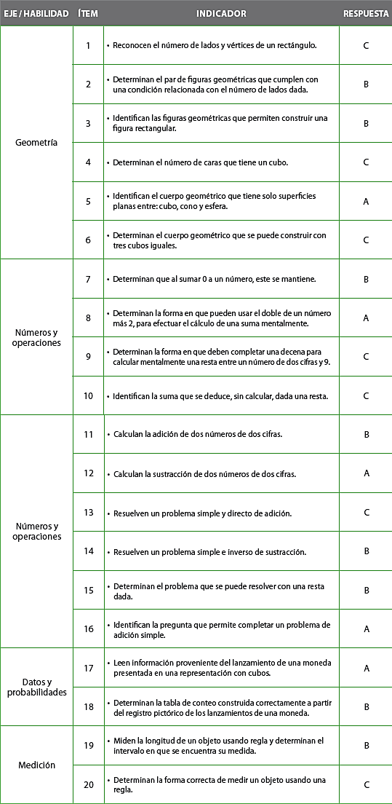
Pregunta | EJE/HABILIDAD |  | INDICADORES |  |  |  | Logro
1 |  |  |  |  |  |  | 100%
2 |  |  |  |  |  |  | 100%
3 |  |  |  |  |  |  | 100%
4 |  |  |  |  |  |  | 100%
5 |  |  |  |  |  |  | 100%
6 |  |  |  |  |  |  | 100%
7 |  |  |  |  |  |  | 100%
8 |  |  |  |  |  |  | 100%
9 |  |  |  |  |  |  | 100%
10 |  |  |  |  |  |  | 100%
11 |  |  |  |  |  |  | 100%
12 |  |  |  |  |  |  | 100%
13 |  |  |  |  |  |  | 100%
14 |  |  |  |  |  |  | 100%
15 |  |  |  |  |  |  | 100%
16 |  |  |  |  |  |  | 100%
17 |  |  |  |  |  |  | 100%
18 |  |  |  |  |  |  | 100%
19 |  |  |  |  |  |  | 100%
20 |  |  |  |  |  |  | 100%

 | Le pedimos que se centre en aquellas preguntas que están bajo el promedio del curso y trabaje aquellas habilidades que se indican en la tabla.

